Pedido
 |  |  |  | Título |  | PEDIDO |  |  |  |  |  |  |  |  | FOLIO |  | GDL-366
 |  |  |  | Área |  |  |  | Ventas

Fecha |  |  |  | No. De Cliente |  |  | No. Pedido |  |  |  | Condiciones
30-Dec-22 |  |  |  |  |  |  | GDL-366

Nombre | Delgado y Compañía SA de CV
R.F.C. | DEL951228SS3 |  |  |  |  |  |  |  |  | C.P. | 97000 |  |  | Asesor: |  |  | Sergio Macias
Domicilio | Calle 68 # 450-A, entre calle 49 y 51 |  |  |  |  |  |  |  |  |  |  |  |  | Levanto Pedido: |  |  | Laura Sagun
Colonia | Col. Centro |  |  |  |  |  |  |  |  |  |  |  |  | Cliente Nuevo: |  |  | NO
Ciudad | Merida, Yucatan |  |  |  |  |  |  |  |  |  |  |  |  | Medio |  |  | Tranporte Consolidado
Teléfono | 999 217 7265 |  |  |  |  |  |  |  |  |  |  |  |  | LAB |  |  | Guadalajara
E-mail | sergioespadas@delgadoycia.mx
DATOS DE ENTREGA |  |  |  |  |  |  |  |  |  |  |  |  |  |  |  | FORMA DE ENTREGA
Domicilio |  |  |  |  |  |  |  |  |  |  |  |  |  |  |  | Nosotros

Colonia |  |  |  |  |  |  |  |  |  |  |  |  |  |  |  | Cliente Recoge

Ciudad / Estado |  |  |  |  |  |  |  |  |  |  |  |  |  |  |  | Transporte
 |  |  |  |  |  |  |  |  |  |  |  |  |  |  |  | X
Contacto y Teléfono |  |  |  |  |  |  |  | Fecha de Entrega |  |  | Horario de Entrega |  |  |  |  | Servicio
Sergio Espadas |  |  |  |  |  |  |  | 2022-01-20 |  |  | 9:00 a 14:00 hrs

Cantidad | Unidad |  | Código |  |  | Medida |  |  | Descripción |  |  |  |  |  |  | Precio |  | Importe
73 | Piezas |  |  |  |  | 120 x 60 x75cm alto |  |  | Mesa Binaria . Estructura : Patar cuadrado 1 1/4" Cal.18. Marco cubierta 2"x1" Cal.20. Pintura epoxica color negro. Cubierta polipropileno 60 x50 Azul Pantone 280C. Regaton polipropileno |  |  |  |  |  |  | 960.00 |  | 70,080.00
45 | Piezas |  | 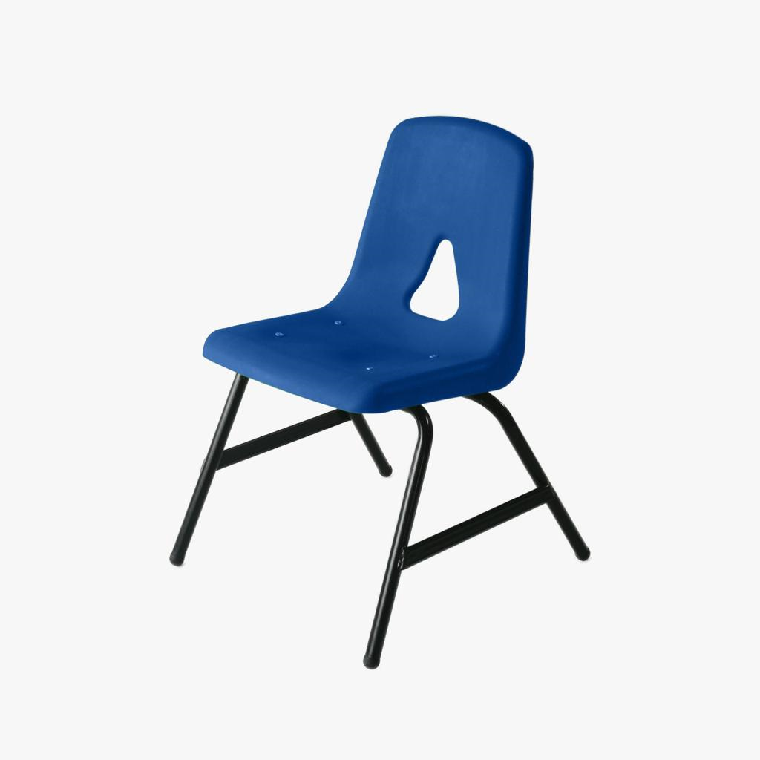 |  |  |  |  |  | Silla de concha para maestro.Estructura tublar 1" Ca.18. Pintura epoxica color negro. Concha color Azul Pantne 280C |  |  |  |  |  |  | 380.00 |  | 17,100.00

IMPORTE CON LETRA: |  |  |  |  |  |  |  |  |  |  |  |  |  |  | Subtotal |  |  | 87,180.00
CAMBIOS DE ESPECIFICACIÓN TÉCNICA SOLICITADOS / OBSERVACIONES: |  |  |  |  |  |  |  |  |  |  |  |  |  |  | IVA 16% |  |  | 13,948.80
LIC216 PLI357 - PLI356 - PLI358 MARICARMEN LICITACIONES |  |  |  |  |  |  |  |  |  |  |  |  |  |  | Total |  |  | 101,128.80
 |  |  |  |  |  |  |  |  |  |  |  |  |  |  | Nombre y Firma del Cliente:

Empaque: |  | Local |  |  |  | Paquetería |  |  |  | Camión |  |  | X |  | Revisó:
Método y forma de pago: |  |  |  |  | PUE |  |  |  |  |  |  | PPD 99
Uso CFDI: |  | G01
Enviado a Enlace |  |  |  |  | Salida |  |  |  | Factura |  |  |  |  | Otros

